3
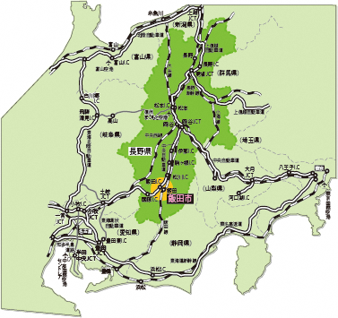
 |  |  | 目次
３ 飯田市の位置

本市は、長野県の南部、伊那谷にあり、諏訪湖から太平洋へ注ぐ天竜川の中流域に位置する

市役所の位置 （世界測地系）
 | 東経 | 137°49′17″
 | 北緯 | 35°30′54″
 | 海抜 | 499.02ｍ

地区ごとの地図
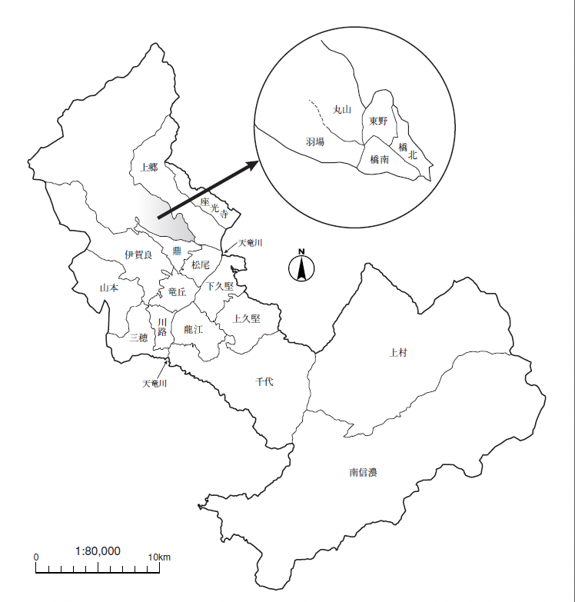
地区ごとの地図 | 目次

